初回のみマスター取込手順
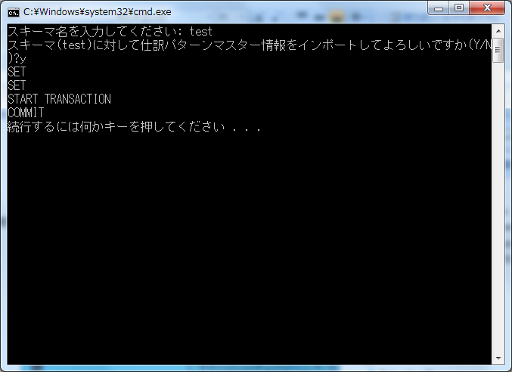
前提
 | 科目や取引先コード、負担部門等、取引に紐付くマスターを事前に取込してください。
 | （取込しなくても取引だけ登録可能ですが、紐付は正常に行われません）
 | 画面から正規の手順で登録した時のチェックはかからないので、紐付等が間違っていてもそのまま登録されます。

 | 配布したshiwake_pattern_master.csvファイルの中身が登録する仕訳パターンマスター情報になっているので、任意で編集してください。
 | shiwake_pattern_master.csvの内容
 |  | CSV項目 | CSV項目 | 備考
 |  | denpyou_kbn | 伝票区分
 |  | shiwake_edano | 仕訳枝番号 | 伝票区分内で1～の連番
 |  | delete_flg | 削除フラグ | 「0」
 |  | yuukou_kigen_from | 有効期限開始日 | yyyy/mm/dd形式で※登録日でよい
 |  | yuukou_kigen_to | 有効期限終了日 | yyyy/mm/dd形式で※無期限なら9999/12/31
 |  | bunrui1 | 分類1
 |  | bunrui2 | 分類2
 |  | bunrui3 | 分類3
 |  | torihiki_name | 取引名
 |  | tekiyou_flg | 摘要フラグ | 「0」(取引名と同じ)か「1」(取引名とは別)を指定
 |  | tekiyou | 摘要 | 摘要フラグ「1」を指定した場合は摘要文言を記入 摘要フラグ「0」の場合はブランク
 |  | default_hyouji_flg | デフォルト表示フラグ | 「0」か「1」を指定 (部門に関係なく選択できる仕訳パターンを登録する場合は、「1」を指定)
 |  | kousaihi_hyouji_flg | 交際費表示フラグ | 経費立替精算・請求書払い申請の場合「0」か「1」を指定。経費立替精算・請求書払い申請以外の場合はブランク
 |  |  |  | (交際費を入力できる仕訳パターンを登録する場合は、「1」を指定)
 |  | kake_flg | 掛けフラグ | 請求書払い申請の場合「0」か「1」を指定。請求書払い申請以外の場合はブランク
 |  |  |  | (「0」の場合、明細単位に計上仕訳=支払仕訳を作成。「1」の場合、明細単位に計上仕訳と支払仕訳を作成。)
 |  | hyouji_jun | 表示順
 |  | shain_cd_renkei_flg | 社員コード連携フラグ | 「0」か「1」を指定 (仕訳連携で社員コードを反映する場合は、「1」を指定)
 |  |  |  | (反映先は[会社設定]-[OPEN21連携]-[社員コード連携]でUF、HF、摘要コードいずれかを指定)
 |  | kari_futan_bumon_cd | 借方負担部門コード（仕訳パターン） | 負担部門、科目等のコードを入力
 |  | kari_kamoku_cd | 借方科目コード（仕訳パターン） | 各伝票毎の貸方項目対応は下記を参照。該当番号に貸方のない項目は全てブランク
 |  | kari_kamoku_edaban_cd | 借方科目枝番コード（仕訳パターン） | 一部項目は代表部門・任意項目の指定が可能。詳細は「任意項目指定」シート参照
 |  | kari_torihikisaki_cd | 借方取引先コード（仕訳パターン） | ※「未払」の貸方は該当伝票の仕訳作成方法に発生主義を指定する場合に入力
 |  | kari_project_cd | 借方プロジェクトコード（仕訳パターン） | 【経費立替精算】
 |  | kari_kazei_kbn | 借方課税区分（仕訳パターン） | 貸方1：振込 貸方2：現金 貸方3：未払 貸方4：法人カード、貸方5：会社手配
 |  | kashi_futan_bumon_cd1 | 貸方負担部門コード１（仕訳パターン） | 【仮払申請】
 |  | kashi_kamoku_cd1 | 貸方科目コード１（仕訳パターン） | 貸方1：振込 貸方2：現金
 |  | kashi_kamoku_edaban_cd1 | 貸方科目枝番コード１（仕訳パターン） | 【請求書払い申請】
 |  | kashi_torihikisaki_cd1 | 貸方取引先コード１（仕訳パターン） | 貸方1：掛けなし 貸方2：掛けあり(掛けフラグ「1」の時のみ入力)
 |  | kashi_kazei_kbn1 | 貸方課税区分１（仕訳パターン） | 【出張旅費精算(仮払精算)】
 |  | kashi_futan_bumon_cd2 | 貸方負担部門コード２（仕訳パターン） | 貸方1：振込 貸方2：現金 貸方3：未払 貸方4：法人カード、貸方5：会社手配
 |  | kashi_torihikisaki_cd2 | 貸方取引先コード２（仕訳パターン） | 【旅費仮払申請】
 |  | kashi_kamoku_cd2 | 貸方科目コード２（仕訳パターン） | 貸方1：振込 貸方2：現金
 |  | kashi_kamoku_edaban_cd2 | 貸方科目枝番コード２（仕訳パターン） | 【通勤定期申請】
 |  | kashi_kazei_kbn2 | 貸方課税区分２（仕訳パターン） | 貸方1のみ
 |  | kashi_futan_bumon_cd3 | 貸方負担部門コード３（仕訳パターン） | 【自動引落伝票】
 |  | kashi_torihikisaki_cd3 | 貸方取引先コード３（仕訳パターン） | 貸方1：預金 貸方2：未払
 |  | kashi_kamoku_cd3 | 貸方科目コード３（仕訳パターン） | 【交通費精算】
 |  | kashi_kamoku_edaban_cd3 | 貸方科目枝番コード３（仕訳パターン） | 貸方1：振込 貸方2：現金 貸方3：未払 貸方4：法人カード、貸方5：会社手配
 |  | kashi_kazei_kbn3 | 貸方課税区分３（仕訳パターン） | 【海外出張旅費精算(仮払精算)】
 |  | kashi_futan_bumon_cd4 | 貸方負担部門コード４（仕訳パターン） | 貸方1：振込 貸方2：現金 貸方3：未払 貸方4：法人カード、貸方5：会社手配
 |  | kashi_torihikisaki_cd4 | 貸方取引先コード４（仕訳パターン） | 【海外旅費仮払申請】
 |  | kashi_kamoku_cd4 | 貸方科目コード４（仕訳パターン） | 貸方1：振込 貸方2：現金
 |  | kashi_kamoku_edaban_cd4 | 貸方科目枝番コード４（仕訳パターン） | 【経費立替精算（海外）】
 |  | kashi_kazei_kbn4 | 貸方課税区分４（仕訳パターン） | 貸方1：振込 貸方2：現金 貸方3：未払 貸方4：法人カード、貸方5：会社手配
 |  | kashi_futan_bumon_cd5 | 貸方負担部門コード５（仕訳パターン）
 |  | kashi_torihikisaki_cd5 | 貸方取引先コード５（仕訳パターン）
 |  | kashi_kamoku_cd5 | 貸方科目コード５（仕訳パターン）
 |  | kashi_kamoku_edaban_cd5 | 貸方科目枝番コード５（仕訳パターン）
 |  | kashi_kazei_kbn5 | 貸方課税区分５（仕訳パターン）
 |  | touroku_user_id | 登録ユーザーID | 「tool」
 |  | touroku_time | 登録日時 | 「yyyy/mm/dd 00:00:01」形式※yyyy/mm/ddは登録日
 |  | koushin_user_id | 更新ユーザーID | 「tool」
 |  | koushin_time | 更新日時 | 「yyyy/mm/dd 00:00:01」形式※yyyy/mm/ddは登録日

実行手順

 | １．Cドライブ配下の任意フォルダにtorihiki_import フォルダをコピーしてください。

 | ２．import_shiwake_pattern_master.batを管理者権限で実行してください。
 |  | スキーマ名を入力して、その後「y」を入力すると実行されます。

 | ３．仕訳パターンマスターを削除する場合、delete_shiwake_pattern_master.batを実行してください。
 |  | ※全データが削除されますのでご注意ください。

 | import_shiwake_pattern_master.bat実行時イメージ

